Инструкции
Инструкции за попълване на данните в документа

1. За отваряне на документа е необходимо да имате инсталиран на компютъра Microsoft Office версия след 2007. Форматът на документа е xlsx, като силно препоръчваме да не се използва програмата OpenOffice или LibreOffice за въвеждане на данните, тъй като това може да доведе до грешни данни и необходимостта от повторно попълване;
2. При първо отваряне на документа, той ще бъде заключен за редакция – това е вградена защита за сигурност на Microsoft за всеки един MS Office документ, който се получава през интернет и чийто автор е някой различен от текущия потребител на компютъра. За да може да го редактирате, следва да натиснете на бутона „Enable editing” в диалоговото съобщения в най-горната част на екрана на Excel. След това може да запишете документа и повече няма да излиза това съобщение;

3. Целта на документа е да се подаде актуална информация към Министерство на здравеопазването, РЗИ и ИАМН относно данни, отнасящи се до „Регистъра на лечебните заведения за извънболничната помощ и хосписите“ (ЛЗИБПХ);
4. Документът е разделен на няколко на брой листове (sheets), които са достъпни за прелистване в долната част на екрана. По подразбиране при отваряне на документа, той ще бъде на първия лист, озаглавен „Заявител“. Във всеки един момент можете да преминете в друг лист, като няма строга последователност за попълването на данните – имате възможност да попълните част от информацията на един от листовете, след което да преминете към друг. Ако не виждате всички листове в документа, може да използвате стрелките най-долу вляво за преминаването от един лист към друг:

5. Всички листове в документа са форматирани по такъв начин, че да позволяват попълването на данни на само определените за това места. Всички други клетки в документа са заключени. Ако се опитате да въведете информация на грешно място или в заключено поле, програмата ще върне грешка:

6. При маркирането на всяко едно поле, в което може да се въвеждат данни, на екрана ще се изведе легенда (жълт прозорец с текстово пояснение непосредствено до курсора на мишката), в която ясно ще е описано какви точно данни се очаква да попълните в полето. Ако посочите данни, които са с различен от допустимия формат (например в Булстат изпишете текст, вместо числа), на екрана ще се изведе грешка на български език, в която ще пише какво е допустимо като формат на данните за съответното поле:

7. Някои от полетата предвиждат избора на стойност от падащ списък с дадена номенклатура. В тези полета нямате възможност за свободното изписване на текст, различен от предварително дефинираните. При тези полета, след избиране на конкретната клетка, най-вдясно на полето ще се появи стрелка, която отваря падащ списък (показано на картинката по-долу със зелена стрелка). Оттам можете да прелистите и да изберете само една конкретна опция! В някои от случаите е допустимо да не избирате стойност от падащия списък и да оставите празно. Ако сте избрали опция и искате да смените избора си, следва повторно да изберете стрелката и да смените с друга опция. Ако искате да изтриете вече избрана стойност, можете да използвате клавишът Del (Delete) докато полето е маркирано, като това ще изтрие и остави празно полето. Полетата с падащ списък могат да бъдат копирани, в случай, че желаете да поставите една и съща стойност в много на брой полета с падащ списък. Достатъчно е да изберете стойността в едно от полетата, да копирате самото поле, след което да го поставите (Paste) в останалите клетки. Примерно при данните за Специалности на ЛЗ, ако желаете да посочите един и същи адрес, на който се намират много на брой специалности – избирате на първия ред, след което, докато все още полето е на фокус, натискате Ctrl + C (копираното поле става с пунктирна рамка, която премигва – показано на картинката по-долу с червена стрелка), след което маркирате полетата, в които искате да поставите същата стойност и натискате Ctrl + V (можете да го направите за много полета едновременно – маркирате всичките, в които искате да поставите стойността и тогава поставяте).
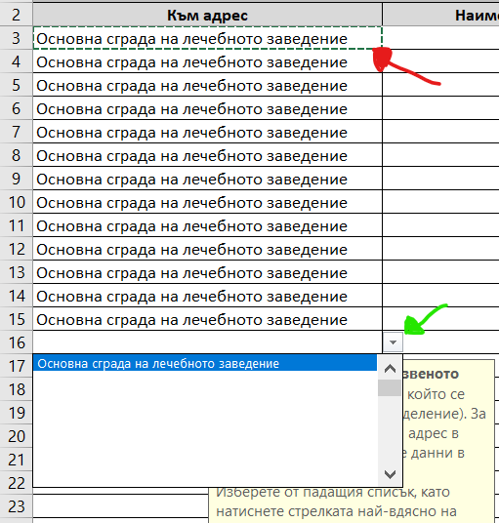
8. Документът не позволява да добавяте нови колони, нови редове, да променяте заглавията на етикети, типът на стойностите, да изтривате или добавяте листове и т.н. Моля, следвайте предоставеният формат и инструкциите, които се показват във всяко едно поле. Нямате възможност да форматирате – удебеляване (bold), подчертаване на текст, смяна на шрифт, размер на шрифта, цветове, подравняване и др;
9. Полетата, в които има падащи списъци, работят с конкретни номенклатури, заложени в регистъра на лечебните заведения. Ако има липсваща опция, която желаете да изберете и тя не е налична, моля да информирате за това представителите на ИАМН или РЗИ, като изрично посочите каква трябва да бъде стойността и къде желаете да бъде добавена;
10. В листовете, в които има списъци, в които следва да се попълват данни, са предвидени достатъчен на брой редове. Моля, не пишете извън полетата, които са със заложени рамки – данните в тях няма да се запишат! В случай, че не достигат редове в някой от списъците, моля да информирате за това представителите на РЗИ, като изрично посочите в коя от таблиците не достигат позиции;
11. Всички адреси в различните таблици и листове се попълват по утвърдения стандарт ЕКАТТЕ. Моля, спазвайте стриктно инструкциите за това в кое поле какви данни се посочват. Старайте се в изписването на наименования на улици, квартали и др. да бъдете максимално близки до изписването на същите в официални документи като лична карта, учредителен акт или др. Задължителните полета по ЕКАТТЕ са Област, Община и Населено място. Останалите полета се попълват само тогава, когато има данни, които са относими. Excel не позволява логическото свързване между Област, Община и Населено място – моля, внимавайте при посочването на отделните стойности, за да не се получава разминаване, като например: Благоевград, община Айтос, населено място София;
12. Информацията в отделните листове е групирана според типа данни, които следва да се попълнят. Наличните листове и данните, които се попълват, са както следва:
a. Заявител – този лист съдържа информация за лицето, което подава данните към МЗ, тоест – заявителят на административната услуга по вписване или промяна на обстоятелствата (адм. услуга номер 1335 и 1659). При желание, лечебното заведение може да посочи данните на упълномощеното лице, което подава информация към МЗ или РЗИ;
b. Данни за ЛЗ – този лист е задължителен, като в него се съдържа основната информация за лечебното заведение. Най-важното е коректното посочване на номера на лечебното заведение по вписване в регистъра за лечебни заведения за извънболнична помощ и хосписите.
В таблицата за „Седалище и адрес на управление“ се посочва адресът, на който е регистрирано търговското дружество на лечебното заведение;
c. Адреси за ЛЗ – в този лист се попълват данни само когато лечебното заведение има повече от един адрес, на който извършва дейност (клонове, филиали, манипулационни и др). Основният адрес на лечебното заведение е задължителен и следва да се посочи на първия ред! Видът на адресите (тоест имената за различните адреси) служат за свързването на данните от следващите листове на дадена специалност или дейност с конкретен адрес. Видът на адреса може да бъде основен адрес, филиал с индекс до 30 или манипулационна с индекс до 200. Видът на адреса задължително трябва бъде различен – при дублиране, редът ще се оцвети в червено. Към всеки адрес могат да се посочват брой легла в края на реда;
d. Специалности на ЛЗ – в тази таблица се посочват данните за специалности, които лечебното заведение покрива на всеки отделен адрес. Тези данни са в отделна таблица, тъй като на един адрес може да има повече от една специалност. Специалностите се избират от номенклатура с падащ списък, не могат да се изписват като свободен текст.
В първата колона се посочва към кой адрес е тази специалност. Избира се от падащ списък, който взима данните от таблицата в листа „Адреси на ЛЗ“. Можете да копирате опцията на даден адрес и да я поставите във всички полета в колоната, за които ще добавяте специалност за един и същи адрес (по-горе е описано как). Обръщаме внимание, че при избирането на падащия списък може да виждате само празни редове – необходимо е да скролнете списъка нагоре, за да видите опциите (това е функционален бъг на Excel, който няма как да избегнем). Всяка специалност за даден адрес се посочва като отделен ред в листа. Ако лечебното заведение представлява практика, която е само на един адрес, може само да посочите специалностите;
e. Дейности на ЛЗ – в този лист се изброява списък от дейностите, които лечебното заведение извършва по смисъла на закона. Дейностите се избират като номенклатура от падащ списък. Всяка дейност се посочва на отделен ред за конкретен адрес, напълно аналогично на „Специалности на ЛЗ“;
f. Управление на ЛЗ – в този лист се посочват данните на лицата, участващи в управлението на търговското дружество. В първите колони се посочват изискуемите по чл. 49 от ЗЛЗ лични данни, както и данни за специалността на съответното лице. В последните колони се посочва в качеството си на какъв участва в управлението и под каква форма;
g. Мед. специалисти в ЛЗ – в този лист се посочват данните за лекарите и медицинските специалисти, които извършват своята практика в съответното лечебно заведение. Най-важното от всичките колони е коректното посочване на УИН в колона А както и съсловната организация, към която е регистриран, в колона В. Третата колона с имената е верифициране на данните. В последната колона се посочва специалността на лекаря, с която извършва практика в съответното лечебно заведение – специалностите, от които можете да избирате, се взимат от посочените в листа „Специалности на ЛЗ“ и не могат да бъдат различни от посочените там. Ако даден лекар има повече от една специалност е необходимо да го посочите като няколко отделни реда с един и същи УИН, но различни специалности – тоест лекар с 3 специалности ще го има на 3 реда с един и същи УИН и различните специалности на всеки ред. Специалностите се избират от падащ списък. На този лист най-отгоре се поставя и електронен подпис. Подписването се прави задължително СЛЕД КАТО СЕ ПОСОЧИ пълният състав от медицински специалисти. Подписването е описано в т. 14.
13. След като попълните файлът, моля, задължително да го запишете и да го преименувате, като за име на файла трябва да посочите единният регистрационен номер на лечебното заведение (кодът от регистъра). Тоест, файлът трябва да се казва примерно: 2209111023.xlsx. В случай, че заявлението се подава от новорегистриращо се ЛЗ, което все още няма номер, вписан в регистъра, за име на файла се слага името на лечебното заведение - допустимо е името на файла да бъде на кирилица.
14. След като са попълнени окончателно всички данни в Excel документа и той е преименуван и готов за изпращане, той следва да се подпише електронно. Електронното подписване на документа става с квалифициран електронен подпис (КЕП) на управителя или упълномощено лице, което удостоверява посочените в документа данни. Подписването на документа се прави само от един представител и се прави в лист „Мед. специалисти в ЛЗ“, като се извършват следните стъпки:
a. Предварително поставяте физическото устройство на своя електронен подпис в USB порт на компютъра, на който ще подписвате документа. Уверете се, че сертификатът е инсталиран и валиден.
b. Препоръчително е да запишете документът, да затворите Excel приложението и след като сте поставили електронния подпис в компютъра, да го отворите повторно. Така ще избегнете неразпознаването на сертификата. Ако при опит за подписване Ви даде грешка, че не е открит сертификат, повторете тази стъпка. Ако проблемът продължава – обърнете се към своите IT служители;
c. Подписването на документа следва да се извърши на едно място в началото на листа с „Мед. специалисти в ЛЗ“;
d. Отваряте лист (sheet) с име „Мед. специалисти в ЛЗ“ ;
e. Прелиствате таблицата до полето, в което ще откриете поле за подпис, като пред него има заглавие „Подпис на ръководителя на ЛЗИБПХ“;
f. Кликвате върху обекта за подпис (визуално изглежда като Х _________ с пояснение под него). При кликване върху обекта ще се отвори нов диалогов прозорец за посочване на данни за подписа, както е показано на изображението по-долу;
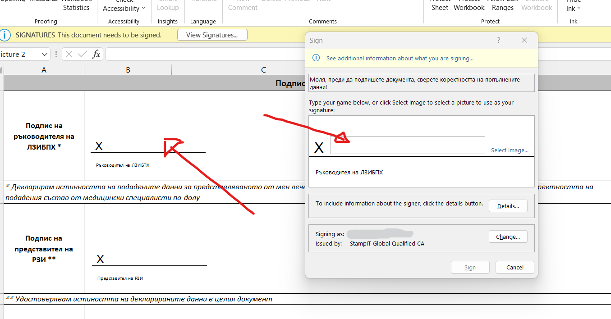
g. В диалоговия прозорец, в полето до Х, следва да изпишете имената на лицето, което подписва документа (където е посочено с червена стрелка в горното изображение). Кликнете върху полето и изпишете на кирилица трите имена. Това са имената, които визуално ще се покажат върху документа;
h. След това изберете бутонът „Change”, два блока по-долу вдясно, който ще изведе списък с всички сертификати, които са инсталирани на Вашия компютър. Изберете сертификатът, с който ще подписвате документа и потвърдете с OK. Ако не се вижда избран правилният сертификат, използвайте линкът „More choices“, за да се покаже пълният списък, след което маркирайте с мишката желаният от Вас и потвърдете с ОК, както е показано на изображението по-долу;
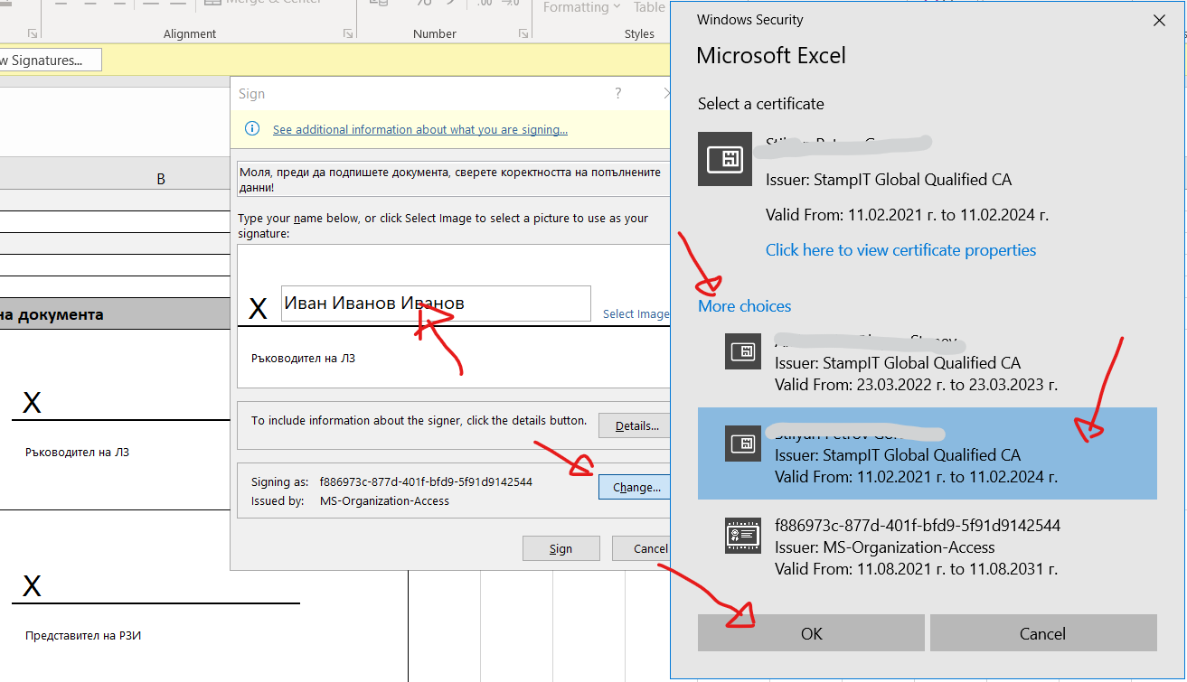
i. След като е попълнено полето и е избран правилният сертификат, натиснете бутонът “Sign” най-долу;
j. Ако всичко е точно, ще Ви поиска посочване на ПИН код на Вашия КЕП. Ако Ви излезе диалогов прозорец, който връща грешка или Ви информира, че документът не може да бъде подписан – вероятно не сте посочили коректно кой сертификат да бъде използван. Обърнете още веднъж внимание на точните стъпки описани в т. 14 h;
k. След успешното потвърждаване на ПИН кода, ще получите следното съобщение, след което следва само да запишете документът;
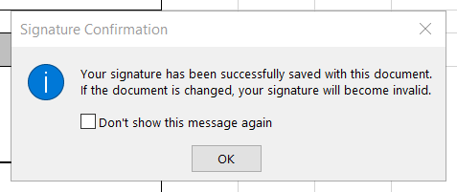
l. Както е посочено в диалоговия прозорец, след подписване документът НЕ МОЖЕ ПОВЕЧЕ ДА БЪДЕ РЕДАКТИРАН! Ако се промени съдържанието му, положеният подпис автоматично ще се изтрие. Така се гарантира, че последните посочени данни в документа са подписани и потвърдени;
m. Допълнителните подписи под този на ръководителя се полагат от представител на РЗИ и от представител на ИАМН;
14. След като документът е попълнен, подписан, преименуван и записан, следва да го върнете обратно към екипа на РЗИ, а оттам - към ИАМН. Можете да попълвате документът на етапи – не е необходимо всички данни в него да бъдат попълнени наведнъж, като в тези случаи, моля, да не забравяте да правите междинен запис на промените. Файлът се връща обратно едва след попълване на всичката информация, с която лечебното заведение разполага;
15. В случай, че срещнете затруднение с попълването на информация в документа, можете да се обърнете към екипа на ИАМН, който ще съдейства с насоки и пояснения в попълването на данните;
16. Ако желаете да отпечатате данните от Excel документа на хартия, моля, имайте предвид, че повечето листове (sheets) са с голям брой предварително дефинирани редове! При отпечатване на данните от „Специалности на ЛЗ“, „Дейности на ЛЗ“ и „Лекари в ЛЗ“ препоръчваме изричното посочване на страниците, в които има съдържание, да бъдат включени в разпечатката, за да избегнете отпечатването на празни листове!
17. При получаване на документа от страна на служител на РЗИ и/или ИАМН, документът следва да се свали локално на компютъра, на който се обработват документите. След отваряне и преминаване към sheet, различен от "Данни за ЛЗ" Excel ще уведоми потребителят, че положеният електронен подпис ще бъде изгубен, тъй като преминаването между различни страници записва данни върху документа, а всяка промяна в документа води до заличаване на подписите. След като се уверите, че всички данни във всички страници са коректно въведени, може да изтриете копието на документа, в което е изгубен подписа и да свалите от получения email оригиналният файл, след което отваряте и директно подписвате в полетата при "Мед. специалисти в ЛЗ" съгласно инструкциите в т. 14 по-горе.

